关系图
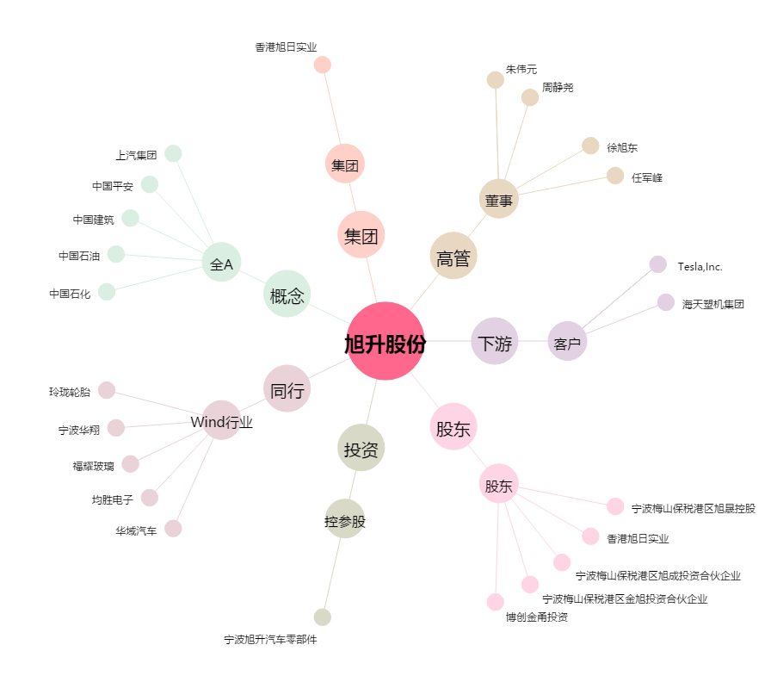
旭升股份[603305.SH] - 关系概览图

